Feuil1
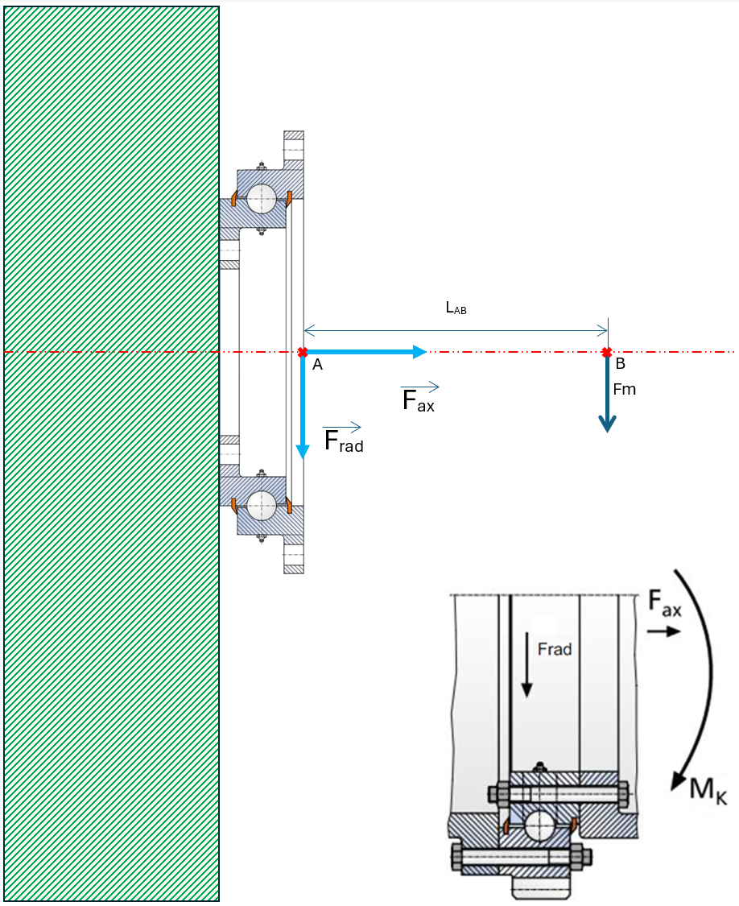

Schéma d'application de la couronne d'orientation

Masse pièce (M) | 2000 | Kg
Force (Fm) | 19.62 | kN
Distance Lab | 2000 | mm

Mk | 39.24 | kNm | Mk = Fm x Lab
Fax |  | kN | Comment définir Fax???
Frad | 19.62 | kN | Frad = Fm ????
Md |  | kNm
Fz |  | kN | Fz=(2000 x Md)/(m x z)
ED |  | %

Profil d'utilisation :
- Mouvement rotatif avec interruption
- Charge axiale suspendue

